Лист1
x | y |  | Xi | Yi | (Xi)^2 | Xi*Yi | Yi/Xi | 1/Xi | 1/Xi^2 | ln(Yi) | Xi * ln(Yi)
1.2 | 2.59 |  | 1.2 | 2.59 | 1.44 | 3.108 | 2.1583333333 | 0.83333333333 | 0.69444444444 | 0.95165787571 | 1.1419894509
1.57 | 2.06 |  | 1.57 | 2.06 | 2.4649 | 3.2342 | 1.3121019108 | 0.63694267516 | 0.40569597144 | 0.7227059828 | 1.134648393
1.94 | 1.58 |  | 1.94 | 1.58 | 3.7636 | 3.0652 | 0.81443298969 | 0.51546391753 | 0.26570305027 | 0.45742484704 | 0.88740420326
2.31 | 1.25 |  | 2.31 | 1.25 | 5.3361 | 2.8875 | 0.54112554113 | 0.4329004329 | 0.18740278481 | 0.22314355131 | 0.51546160354
2.68 | 0.91 |  | 2.68 | 0.91 | 7.1824 | 2.4388 | 0.33955223881 | 0.37313432836 | 0.139229227 | -0.094310679471 | -0.25275262098
3.05 | 0.66 |  | 3.05 | 0.66 | 9.3025 | 2.013 | 0.21639344262 | 0.32786885246 | 0.10749798441 | -0.41551544396 | -1.2673221041
3.42 | 0.38 |  | 3.42 | 0.38 | 11.6964 | 1.2996 | 0.11111111111 | 0.29239766082 | 0.085496392052 | -0.96758402626 | -3.3091373698
3.79 | 0.21 |  | 3.79 | 0.21 | 14.3641 | 0.7959 | 0.055408970976 | 0.26385224274 | 0.069618006001 | -1.5606477483 | -5.9148549659
 |  | Сумма: | 19.96 | 9.64 | 55.55 | 18.8422 | 5.5484595385 | 3.6758934433 | 1.9550878604 | -0.68312564109 | -7.0645634102
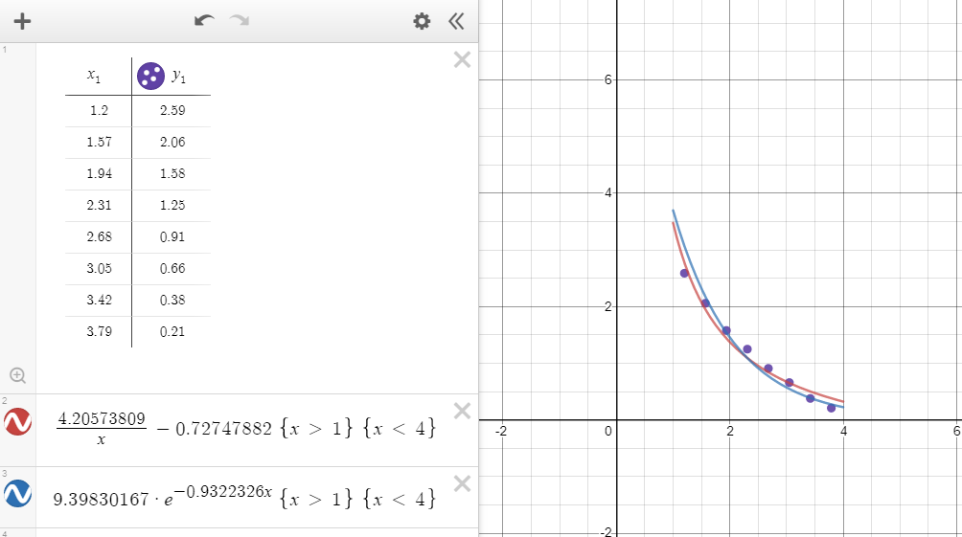
Система уравнений для степенной |  |  |  |  | Система уравнений для показательной
аппроксимирующей функции: |  |  |  |  | аппроксимирующей функции:
1,95509 * a + 3,67589 * b = 5,54846 |  |  |  |  | 55,55 * a +19,96 * ln(b) = -7,06456
3,67589 * a + 8 * b = 9,64 |  |  |  |  | 19,96 * a + 8 * ln(b) = -0,68313

a= | 4.20573809 |  |  |  | a= | -0,9322326
b= | -0,72747882 |  |  |  | b= | 9.39830167

f(x) = (4,20573809 / x) - 0,72747882 |  |  |  |  | f(x) = 9,39830167 * e^(-0,9322326 * x)

